Blad1
 | Project: | Constructeurs programmeren | Versie | 1.0 |  |  |  |  |  |  |  |  |  | klik op knop: Los Sudoku op
 | Onderdeel: | Leer VBA door oefening - met Sudoku
 | Datum: | 2020-03-28

 |  |  |  | De start |  |  |  |  |  |  |  |  |  | De oplossing

Er zijn veel manieren om programmeren te leren. Voor alle programmaartalen |  |  |  |  | 1 | 2 | 3 | 4 | 5 | 6 | 7 | 8 | 9 |  | 1 | 2 | 3 | 4 | 5 | 6 | 7 | 8 | 9
geldt dit. Verzin iets, een klein probleempje en vertaal dit naar een programma. |  |  |  | 1 |  | 5 |  | 3 | 6 |  |  |  |  | 1 | 8 | 5 | 2 | 3 | 6 | 1 | 7 | 9 | 4
In Excel en VBA er legio mogelijkheden, zoals: |  |  |  | 2 | 9 |  | 4 |  |  |  |  |  |  | 2 | 9 | 3 | 4 | 7 | 8 | 5 | 2 | 6 | 1
 |  |  |  | 3 |  |  |  |  | 2 |  |  | 5 | 3 | 3 | 6 | 1 | 7 | 9 | 2 | 4 | 8 | 5 | 3
1) Maak een functie die een getal in een cel pakt en er 2 bij opteld. |  |  |  | 4 | 4 |  | 1 |  |  | 8 | 5 |  |  | 4 | 4 | 2 | 1 | 6 | 7 | 8 | 5 | 3 | 9
2) Maak een functie die een selectie getallen sommeerd en elk getal deelt door deze som |  |  |  | 5 |  |  |  | 4 |  | 2 |  |  |  | 5 | 3 | 7 | 9 | 4 | 5 | 2 | 6 | 1 | 8
3) Geef cellen een gewenste lay-out op basis van de inhoud. |  |  |  | 6 |  |  | 8 | 1 |  |  | 4 |  | 7 | 6 | 5 | 6 | 8 | 1 | 9 | 3 | 4 | 2 | 7
4) Neem functie 1) en maak deze zo dat het gebruik van letters of lege inhoud geen fout geeft |  |  |  | 7 | 2 | 9 |  |  | 3 |  |  |  |  | 7 | 2 | 9 | 6 | 8 | 3 | 7 | 1 | 4 | 5
 |  |  |  | 8 |  |  |  |  |  |  | 3 |  | 6 | 8 | 1 | 8 | 5 | 2 | 4 | 9 | 3 | 7 | 6
5) Of neem een eenvoudig spel, sudoku en ga aan de slag. |  |  |  | 9 |  |  |  |  | 1 | 6 |  | 8 |  | 9 | 7 | 4 | 3 | 5 | 1 | 6 | 9 | 8 | 2
Los Sudoku op
Het gebruik een kleine en simpele problemen zijn erg geschikt om specifieke onderdelen |  |  |  | Aantal gegeven getallen is: |  |  |  |  |  | 26
van het programmeren te leren.
Klein -> dan is er heel snel resultaat en kun je naar de volgende oefening |  |  |  |  |  |  |  |  |  |  |  |  |  | Tijd nodig voor de bepaling van de oplossing: |  |  |  |  |  |  |  |  | 0,48 seconden
Simpel -> dan kun je je volledig richten op het programmeren zelf en hoef je niet naar |  |  |  |  |  |  |  |  |  |  |  |  |  | Het aantal verschillende toegepaste getallen: |  |  |  |  |  |  |  |  | 21.140 stuks
een oplossing van het probleem te zoeken.
 |  |  |  |  |  |  |  |  |  |  |  |  |  | "Het aantal verschillende toegepaste getallen" is een teller die aangeeft
 |  |  |  |  |  |  |  |  |  |  |  |  |  | hoeveel verschillende getallen er op de lege plaatsen zijn geplaatst om
 |  |  |  |  |  |  |  |  |  |  |  |  |  | uiteindelijk tot de oplossing te komen.

Toelichting
 | Project: | Constructeurs programmeren | Versie | 1.0
 | Onderdeel: | Leer VBA door oefening - met Sudoku
 | Datum: | 2020-03-28

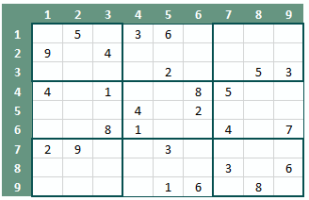
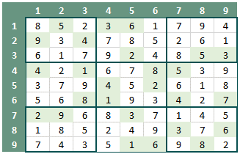
 |  |  |  | De start positie | De oplossing
Sudoku
Sudoku is een Japanse puzzel waarbij een raster van 9 x 9 wordt gebruikt.
In het raster/veld zijn enkele getallen geplaatst, zogenaamde hints. Met deze
hints moet de puzzel worden opgelost. De complexiteit van de puzzel neemt toe
als het aantal hints wordt beperkt. De puzzel wordt dus eenvoudiger met meer hinst.
In het voorbeeld hiernaast zijn 26 hints gegeven. Daarnaast is de oplossing gegeven.

In het raster moeten cijfers 1 t/m 9 worden geplaatst. In ekle kolom, rij en klein veldje.
Er zijn 9 kleinen veldjes in het raster van 9x9. Deze kleine veldjes zijn aangegeven met dikke
lijnen.

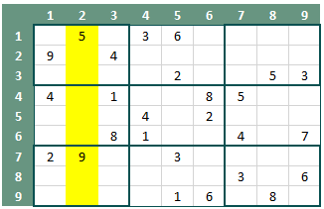
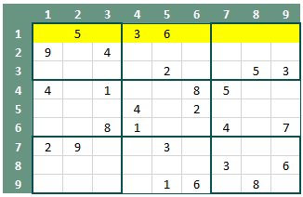
 |  |  |  | De beschouwde kolom 2 | De beschouwde rij 1
Wat zijn de regels
1) In een kolom moeten de cijfers 1 t/m 9 worden geplaatst en elk getal mag maar 1x voorkomen.
2) In een rij moeten de cijfers 1 t/m 9 worden geplaatst en elk getal mag maar 1x voorkomen.
3) In elk veldje (3x3) moeten de cijfers 1 t/m 9 worden geplaatst en elk getal mag maar 1x voorkomen.

Voor regel 1 t/m 3 zie ook naastgelegen figuren.

Er zijn verschillende strategien voor het oplossen van een Sudoku. Ga zelf aan de slag en probeer het.

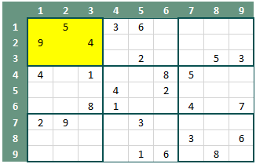
Sudoku in een programma |  |  |  | Het beschouwde veldje (1,1) - (3,3)
Bovenstaande uitgangspunten en regels moeten nu worden omgezet in een stukje VBA-code.
Daarvoor is het handig om de verschillende stappen op papier te zetten en te bepalen wat de
beste route is om tot een oplossing te komen.

1) We hebben een raster van 9x9 nodig met daarin de hints
2) We moeten een of meerdere functies hebben die controleren of een getal (1 t/m 9) op
locatie mag worden geplaatst. Zoals aangegeven in de vlakken.
Bijvoorbeeld: mag het getal 8 in locatie (1,3) ( rij,kolom) worden geplaatst
Het antwoord is nee, want in de kolom 3 staat op rij 6 al een 8. Enz.
3) Bepaal een locatie in het raster waar nog een getal ontbreekt
4) We moeten bijhouden als een een getal kan worden geplaatst, het getal ook wordt geplaatst
en wordt opgenomen in het raster.

5) Ga rij voor rij af, kolom voor kolom, en bepaal of de locatie vrij is. Ja, probeer een getal te plaatsten
Vul het getal 1 t/m 9 en begin bij 1. Als 1 niet kan worden geplaatst, neem de volgende de 2.
Als de 2 kan worden geplaatst, plaats deze en ga naar de volgende lege locatie en begin opnieuw
met het plaatsen van getallen 1 t/m 9.
6) Als je vast loopt, je kunt geen getallen meer plaatsen terwijl er nog lege locaties zijn ga een stap
terug en plaats een ander getal in een reeds gevulge locatie. Ga weer verder met punt 5.

Deze procedure noemen we een algoritme. Dit is een omschrijving van de oplossingsmethode voor een
probleem. Je kunt daarbij verschillende onderdelen ook als deelproblemen beschouwen en voor dit
deelprobleem en apart algoritme bepalen, bijvoorbeeld voor punt 2.
Met behulp van het algoritme wordt de VBA-code geschreven. Ook dit kan in delen. Maak voor elke stap
een aparte procedure.

Een oplossing
De oplossing generator is in staat een oplossing te vinden voor een raster zonder hints. Maar dit is natuurlijk niet de bedoeling.
Overigens zijn er dan verschillende oplossingen mogelijk. Voor een goede Sudoku is er maar één oplossing voor
een specifieke set hints.
Dus 0 hints is niet goed, zijn 3 hints wel goed? Nee, een persoon kan een Sudoku met 3 hinst ook niet oplossen, er zijn teveel onbekenden.
Maar hoeveel hints zijn er dan minimaal nodig?

Deze vraag houdt wiskundigen al enige tijd bezig. Ze hebben er een studie van gemaakt; Wat is het minimaal aantal benodigde
hints om een Sudoku op te lossen.
Zeer recent is het Gary McGuire, Bastian Tugemann en Gilles Civario gelukt om hier een antwoord op
te vinden. Er moeten minimaal 17 hints zijn om een Sudoku op te kunnen lossen. Hoe hebben ze dit opgelost?
Het eerste wat ze hebben gedaan is het bepalen van de hoeveel verschillende Sudoku's. Het blijjkt dat dit er heel veel zijn,
namelijk: 6.670.903.752.021.072.936.960
Voor de studie naar het minimale aantal hints was het dus niet mogelijk om alle mogelijheden met de computer te bepalen.
Dit zouden de wiskundigen in hun leven niet lukken. Daarom hebben ze allerlei regels bedacht om het aantal mogelijkheden
te beperken. Met allerlei wiskundige onderbouwingen hebben ze aardig wat regels kunnen bepalen waarmee het aantal
mogelijke oplossingen flink is gedaald. Vervoglens hebben ze dit geprogrammeerd en is met brute kracht doorgeakkerd.
Uiteindelijk heeft dit bewijs toch een aantal jaren geduurd voordat het zo ver was.

